Presentación
Doctorado en Ciencias Ambientales
Informe de egresados y empleadores 2019

Informe consolidado de encuestas aplicadas a egresados y empleadores
Proceso Gestión de Egresados

INTRODUCCIÓN:
El proceso Gestión de Egresados fortalece a la Universidad con los resultados de las encuestas realizadas a egresados y empleadores, para cada uno de los programas académicos de pregrado y posgrado con la finalidad de trabajar en los procesos de autoevaluación y acreditación, puesto que, el seguimiento a los egresados es un elemento fundamental en la búsqueda de la calidad y factor estratégico para el mejoramiento y evaluación del impacto que la institución tiene en el medio; además de la satisfacción de los empleadores que nos enrutan a la excelencia profesional. Se trabaja de la mano con la Vicerrectoría Académica en pro del aseguramiento de la calidad de cada uno de los programas académicos, así mismo se respalda el direccionamiento estratégico del Plan de desarrollo institucional que involucra al egresado como un aliado que permite generar un mayor contacto entre el contexto laboral y la academia, debido al vínculo tan cercano que tiene a la realidad social actual. Este informe, presenta los resultados obtenidos de la aplicación de encuesta a egresados de posgrados al momento de graduarse, segundo y quinto año de egreso, demás de las encuestas a empleadores. A continuación se presentan en las siguientes pestañas información sobre: Informe hasta el 2018 Informe egresados 2020 Resultados encuestas empleadores Información Observatorio Laboral para la Educación (OLE)

Equipo de trabajo
Yenny Viviana Quiceno Barreto Directora Ejecutiva Asociación de Egresados ASEUTP diregresados@utp.edu.co - 3137355 Erika Alejandra Hincapié Ortiz Coordinadora Gestión de Egresados egresados@utp.edu.co - 3137533

Gestión de Egresados Asociación de Egresados www.utp.edu.co/egresados Edificio 15C, tercer piso, Oficina 15C-302 Universidad Tecnológica de Pereira

Informe hasta el 2018
Consolidación de datos
Doctorado en Ciencias Ambientales
Fuente: encuestas Observatorio de Seguimiento y Vinculación del Egresado

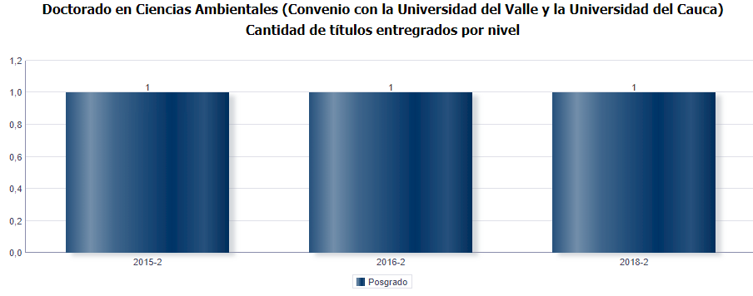

Total graduados: 3
Total egresados encuestados: 4

Género

Género | Frecuencia | Porcentaje |  | Género | Porcentaje
Masculino | 2 | 50% |  | Masculino | 50%
Femenino | 2 | 50% |  | Femenino | 50%
Total | 4 | 100% |  | Total | 100%

Masculino | 0.5
Femenino | 0.5

Estado Civil

Estado Civil | Frecuencia | Porcentaje |  | Estado Civil | Porcentaje
Casado(a)/unión libre | 3 | 75% |  | Casado(a)/unión libre | 75%
Soltero | 1 | 25% |  | Soltero | 25%
otro | 0 | 0% |  | Otro | 0%
Total | 4 | 100% |  | Total | 100%

Estado Civil
Casado(a)/unión libre | 0.75
Soltero | 0.25
Otro | 0

Número de hijos

Hijos | Frecuencia | Porcentaje |  | Hijos | Porcentaje
0 | 1 | 25% |  | 0 | 25%
1 | 1 | 25% |  | 1 | 25%
2 | 2 | 50% |  | 2 | 50%
Más de 2 | 0 | 0% |  | Más de 2 | 0%
Total | 4 | 100% |  | Total | 100%

Número de hijos
0 | 0.25
1 | 0.25
2 | 0.5
Más de 2 | 0

Que ocupa la mayor parte de su tiempo

¿En la actualidad, en qué actividad ocupa la mayor parte de su tiempo? (opción única) |  |  | Frecuencia |  |  | ¿Se encuentra relacionado su empleo con el posgrado que estudió? |  |  | Frecuencia
Trabajando |  |  | 3 |  |  | si |  |  | 2
Buscando trabajo |  |  | 0 |  |  | no |  |  | 0
Estudiando |  |  | 1 |  |  | no respondio |  |  | 2
Oficios del hogar |  |  | 0
Incapacitado |  |  | 0
Otra actividad |  |  | 0

Ocupación |  |  | Porcentaje |  |  | Relación |  |  | Porcentaje
Trabajando |  |  | 75% |  |  | Si |  |  | 50%
Buscando trabajo |  |  | 0% |  |  | no |  |  | 0%
Estudiando |  |  | 25% |  |  | no respondio |  |  | 50%
Oficios del hogar |  |  | 0%
Incapacitado |  |  | 0%
Otra actividad |  |  | 0%

¿Qué ocupa la mayor parte de su tiempo?
Trabajando |  |  | 0.75
Buscando trabajo |  |  | 0
Estudiando |  |  | 0.25
Oficios del hogar |  |  | 0
Incapacitado |  |  | 0
Otra actividad |  |  | 0
¿Se encuentra relacionado su empleo con su carrera?
Si |  |  | 0.5
no |  |  | 0
no respondio |  |  | 0.5

Situación Laboral

Nombre de la empresa: | Dirección: | Teléfono: | Email: | Su ocupación actual es (opción única): | Su actividad Económica es (opción única): | En esa actividad usted es: | ¿Qué tipo de vinculación tiene con esta empresa/institución? (opción única) | ¿Su contrato de trabajo incluye prestaciones sociales? (opción única) | ¿En qué tipo de empresa/institución se encuentra trabajando? (opción única) | ¿Cuál fue su ingreso laboral el mes pasado? | Área de la empresa donde labora: | Cargo actual: | Cargo del jefe inmediato: | Departamento/Región: | Ciudad: | País:
Universidad Tecnológica de Pereira | Vereda La Julita, Pereira Cra 27#10-02 Los Álamos | 3137300 | contactenos@utp.edu.co | Ocupaciones en Ciencias Sociales, Educación, Servicios Gubernamentales y Religión | Educación | Empleado del gobierno | Contrato a término indefinido | Si | Pública | entre 5 SMLV y menos de 6 SMLV | Escuela de Tecnología Química | Profesor de pLanta, Asociado | Director de Eswcuela de Tecnología Química | Risaralda | Pereira | Colombia
UTP | La Julita | 3137300 | www.utp.edu.co | Ocupaciones en Ciencias Sociales, Educación, Servicios Gubernamentales y Religión | Agricultura, ganadería, Caza y Silvicultura | Empleado del gobierno | Contrato a término fijo | Si | Pública | entre 4 SMLV y menos de 5 SMLV | Docencia | Docente | Director de Programa | Risaralda | Pereira | COlombia
SIN RESPUESTA | SIN RESPUESTA | SIN RESPUESTA | SIN RESPUESTA | SIN RESPUESTA | SIN RESPUESTA | Empresario/Empleador | SIN RESPUESTA | SIN RESPUESTA | SIN RESPUESTA | SIN RESPUESTA | SIN RESPUESTA | SIN RESPUESTA | SIN RESPUESTA | SIN RESPUESTA | SIN RESPUESTA | SIN RESPUESTA
SIN RESPUESTA | SIN RESPUESTA | SIN RESPUESTA | SIN RESPUESTA | SIN RESPUESTA | SIN RESPUESTA | SIN RESPUESTA | SIN RESPUESTA | SIN RESPUESTA | SIN RESPUESTA | SIN RESPUESTA | SIN RESPUESTA | SIN RESPUESTA | SIN RESPUESTA | SIN RESPUESTA | SIN RESPUESTA | SIN RESPUESTA

Área de la empresa donde labora | Frecuencia | Porcentaje
Agricultura, ganadería, Caza y Silvicultura | 1 | 25%
Educación | 1 | 25%
Sin respuesta | 2 | 50%
Total | 4 | 100%

Área
Agricultura, ganadería, Caza y Silvicultura | 0.25
Educación | 0.25

Producción Científica y Tipo de producción
Producción científica
 | 0.75
 | 0.25
¿Ha realizado algún tipo producción científica en los últimos cinco años? |  | Frecuencia | Porcentaje
Si |  | 3 | 75%
No |  | 1 | 25%
TOTAL |  | 4 | 100%

Tipo de Producción

¿Qué tipo de producción científica ha realizado en los últimos cinco años?

Tipo de producción |  |  | Frecuencia
Publicación de artículos en revistas internacionales Indexadas |  |  | 2
Publicación de artículos en revistas nacionales Indexadas |  |  | 1
Publicación en libros relacionados con Investigación desarrollada por el programa |  |  | 1
Productos tecnológicos |  |  | 0
Citas y/o co-citaciones |  |  | 0
Obras de arte |  |  | 0
Patentes |  |  | 0
Otro tipo de producción científica |  |  | 1

Movilidad Académica

Considera que los mecanismos de divulgación utilizados por la universidad, son efectivos para dar a conocer oportunidades de movilidad académica y/o pasantías en el extranjero? |  |  | Frecuencia | Porcentaje |  |  |  | Porcentaje
Si |  |  | 4 | 100% |  | Si |  | 100%
No |  |  | 0 | 0% |  | No |  | 0%
Total |  |  | 4 | 100% |  | Total |  | 100%

Efectividad divulgación oportunidades Movilidad Académica
 | 1
 | 0

Canales de Comunicación

¿De los siguientes canales de comunicación cuáles utiliza para mantener contacto con la Universidad Tecnológica de Pereira?

Canales de comunicación |  |  | Frecuencia
Redes Sociales |  |  | 3
Campus Informa |  |  | 4
Programa del cual es egresado |  |  | 1
Observatorio de egresados |  |  | 0
Asociación de egresados |  |  | 2
Universitaria Estéreo |  |  | 1
Otros |  |  | 0
Ninguno |  |  | 0

Calidad Profesores

¿Cuál es su apreciación sobre la calidad de las competencias pedagógicas, interpersonales, comunicativas, tecnológicas, e investigativas de los docentes del programa?

Calidad competencias docentes
 | 0
 | 0
 | 0
 | 0.5
 | 0.5
Calificación | Frecuencia
1 | 0
2 | 0
3 | 0
4 | 2
5 | 2

Calificación | Frecuencia
1 | 0%
2 | 0%
3 | 0%
4 | 50%
5 | 50%

Impacto Graduados

¿Considera que los mecanismos de seguimiento de los egresados son efectivos?

Son efectivos Los mecanismos de seguimiento a egresados
Si | 0.75
No | 0.25
Son Efectivos | Frecuencia
Si | 3
No | 1

Son Efectivos | Porcentaje
Si | 75%
No | 25%

Servicios UTP

Identifique cual(es) de las siguientes actividades conoce y ha participado

Actividades |  |  |  | Conoce | Participa | No conoce/No participa
Biblioteca |  |  |  | 2 | 3 | 0
Bolsa de empleo |  |  |  | 1 | 1 | 1
Educación continuada |  |  |  | 2 | 1 | 1
Bienestar Universitario |  |  |  | 2 | 2 | 0
Eventos Académicos |  |  |  | 2 | 3 | 0
Observatorio de Egresados |  |  |  | 2 | 0 | 1
Asociación de Egresados ASEUTP |  |  |  | 2 | 1 | 0
Elección de representante de egresados en los diferentes comités |  |  |  | 2 | 1 | 0

La autoevaluación es el proceso de medición colectivo que permite identificar debilidades, fortalezas, amenazas y oportunidades.

De acuerdo con la definición anterior. ¿En qué medida el proceso de autoevaluación ha contribuido al mejoramiento continuo del programa? |  |  |  | ¿Ha participado en procesos de autoevaluación inherentes a su programa de posgrado, para mejoramiento del currículo ofertado?

Mejoramiento continuo | Frecuencia
Alto grado | 3 |  |  |  | Procesos de autoevaluación | Frecuencia
Mediano grado | 1 |  |  |  | Si | 4
Bajo grado | 0 |  |  |  | No | 0
Ningún grado | 0
No sabe | 0
 |  |  |  |  | Procesos de autoevaluación | Porcentaje
Mejoramiento continuo | Porcentaje |  |  |  | Si | 100%
Alto grado | 75% |  |  |  | No | 0%
Mediano grado | 25%
Bajo grado | 0%
Ningún grado | 0%
No sabe | 0%

¿Se encuentra satisfecho con el programa de posgrado del cual egresó? |  |  |  | ¿Recomendaría a un egresado de esta institución seleccionar este programa de posgrado que estudió ?

Satisfacción | Frecuencia
Si | 4
No | 0 |  |  |  |  | Satisfacción | Frecuencia
 |  |  |  |  |  | Si | 4
 |  |  |  |  |  | No | 0
Satisfacción | Porcentaje
Si | 100%
No | 0% |  |  |  |  | Satisfacción | Porcentaje
 |  |  |  |  |  | Si | 100%
 |  |  |  |  |  | No | 0%

Califique de 1 a 5 la calidad de la formación que imparte el programa de posgrado sobre sus estudiantes. (5 equivale a la más alta calidad)

Calidad formación | Frecuencia
1 | 0
2 | 0
3 | 1
4 | 1
5 | 2

Calidad formación | Porcentaje
1 | 0%
2 | 0%
3 | 25%
4 | 25%
5 | 50%

Si tiene sugerencias para mejorar la calidad de ésta formación, por favor menciónelas:

Evaluación Curricular
Seguir adelante en el proceso de acreditación de alta calidad.
Mayor insercion en el contexto por parte de sus estudiantes
QUE SE TRAIGAN PROFESORES EXTRANJEROS A IMPARTIR LAS CLASES EN INGLÉS
no

Egresados 2019
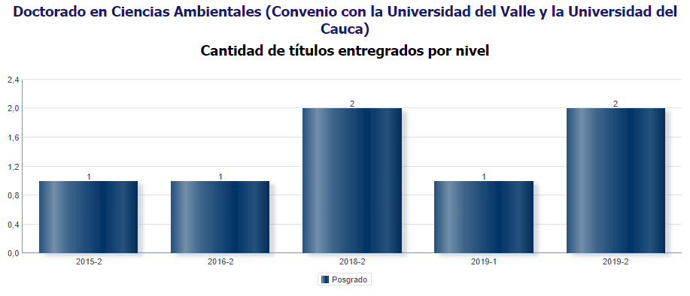
Consolidación de datos
Doctorado en Ciencias Ambientales
Fuente: encuestas Observatorio de Seguimiento y Vinculación del Egresado

MG | 2 AÑO | 5 AÑO
4 | 0 | 0

Total graduados: 7
Total egresados encuestados 2018: 4
Total egresados encuestados 2019: 4
Nivel de encuestas diligenciadas: 57,1%

Género

Género | Frecuencia | Porcentaje
Masculino | 2 | 50%
Femenino | 2 | 50%
Total | 4 | 100%

Estado Civil

Estado Civil | Frecuencia | Porcentaje
Casado(a)/unión libre | 4 | 100%
Soltero | 0 | 0%
otro | 0 | 0%
Total | 4 | 100%

Número de hijos

Hijos | Frecuencia | Porcentaje
0 | 1 | 25%
1 | 0 | 0%
2 | 3 | 75%
Más de 2 | 0 | 0%
Total | 4 | 100%

Que ocupa la mayor parte de su tiempo

¿En la actualidad, en qué actividad ocupa la mayor parte de su tiempo? (opción única) |  |  | Frecuencia
Trabajando |  |  | 4
Buscando trabajo |  |  | 0
Estudiando |  |  | 0
Oficios del hogar |  |  | 0
Incapacitado |  |  | 0
Otra actividad |  |  | 0
Total |  |  | 4

Ocupación |  |  | Porcentaje
Trabajando |  |  | 100%
Buscando trabajo |  |  | 0%
Estudiando |  |  | 0%
Oficios del hogar |  |  | 0%
Incapacitado |  |  | 0%
Otra actividad |  |  | 0%

 | Trabajando | Buscando trabajo | Estudiando | Oficios del hogar | Incapacitado | Otra actividad
 | 1 | 0 | 0 | 0 | 0 | 0

Situación Laboral

Nombre de la organización: | Dirección: | Teléfono: | Email: | En esa actividad usted es: | Área de la empresa donde labora: | Cargo que desempeña: | Cargo del jefe inmediato:
Universidad de Medellín | Carrera 87 #30-65 | 3405530 | udem@udem.edu.co | Empleado | Área educativa | Profesor de Tiempo Completo | Decano
Universidad Tecnológica de Pereira | Vda. La Julita | 3137300 | www.utp.edu.co | Empleado | Área educativa | Docente cátedra | Decano

Producción Científica y Tipo de producción

¿Ha realizado algún tipo producción científica? |  | Frecuencia | Porcentaje
Si |  | 4 | 100%
No |  | 0 | 0%
TOTAL |  | 4 | 100%

Canales de Comunicación

¿De los siguientes canales de comunicación cuáles utiliza para mantener contacto con la Universidad Tecnológica de Pereira?

Canales de comunicación |  |  | Frecuencia | Porcentaje
Redes Sociales |  |  | 2 | 18%
Campus Informa |  |  | 2 | 18%
Programa del cual egresó |  |  | 4 | 36%
Oficina de egresados |  |  | 1 | 9%
Universitaria Estéreo |  |  | 2 | 18%
Ninguno |  |  | 0 | 0%
Otros |  |  | 0 | 0%
Total |  |  | 11 | 100%

Calidad Profesores

¿Cuál es su apreciación sobre la calidad de las competencias pedagógicas de los docentes del programa?

Calificación | Frecuencia | Porcentaje
Excelente | 3 | 75%
Bueno | 1 | 25%
Regular | 0 | 0%
Malo | 0 | 0%
Total | 4 | 100%

¿Se encuentra satisfecho con el programa de posgrado del cual egresó?

Satisfacción | Frecuencia | Porcentaje
Si | 4 | 100%
No | 0 | 0%
Total | 4 | 100%

¿Recomendaría a un egresado de esta institución seleccionar este programa de posgrado que estudió ?

Satisfacción | Frecuencia | Porcentaje
Si | 4 | 100%
No | 0 | 0%
Total | 4 | 100%

Califique de 1 a 5 la calidad de la formación que imparte el programa de posgrado sobre sus estudiantes.Siendo 5 la calificación más alta.

 | 1 | 0%
 | 2 | 0%
 | 3 | 0%
 | 4 | 25%
 | 5 | 75%
Calidad formación | Frecuencia |  | Porcentaje
1 | 0 |  | 0%
2 | 0 |  | 0%
3 | 0 |  | 0%
4 | 1 |  | 25%
5 | 3 |  | 75%
Total | 4 |  | 100%

Si tiene sugerencias para mejorar la calidad de ésta formación, por favor menciónelas:

Empleadores
Doctorado en Ciencias Ambientales
Informe de egresados y empleadores 2019

No hay datos de empleaores para el Doctorado en Ciencias Ambientales

OLE
Doctorado en Ciencias Ambientales
Informe de egresados, empleadores y
observatorio laboral para la educación

Información Observatorio Laboral para la Educación

AÑO DE EGRESO | NIVEL DE ESTUDIO
 | NIVEL ACADEMICO | NIVEL DE FORMACION | TASA DE COTIZANTES | PROMEDIO INGRESO 2016
2016 | POSGRADO | Doctorado en Ciencias Ambientales | - | -
2015 |  |  | 100.00% | $ 889,565
2014 |  |  | - | -
2013 |  |  | - | -

Egresados que cotizan como empleadores o independientes.
Fuente: Observatorio Laboral para la Educación.
Fecha de información: 2016

